APP 所需功能及畫面
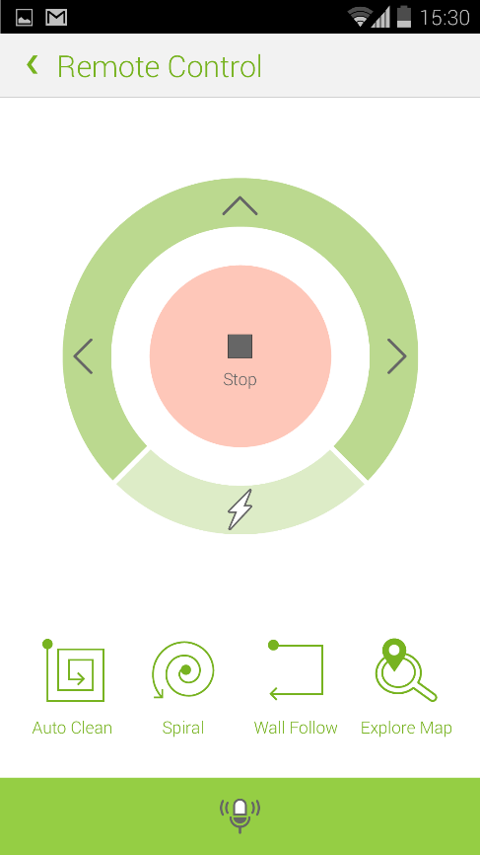
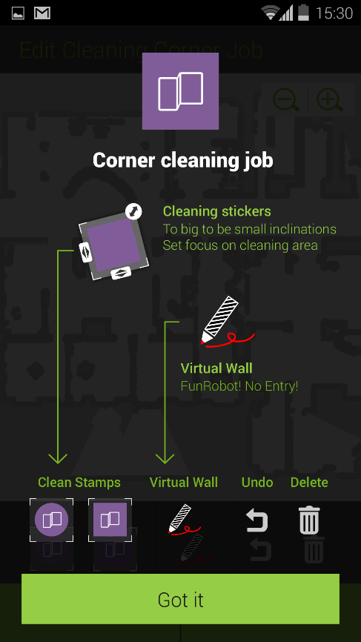
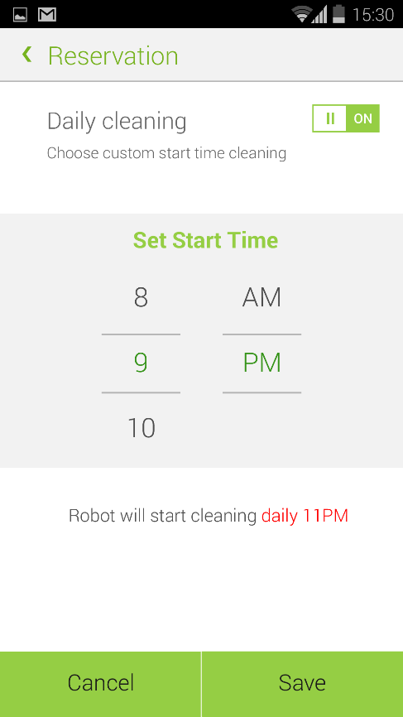
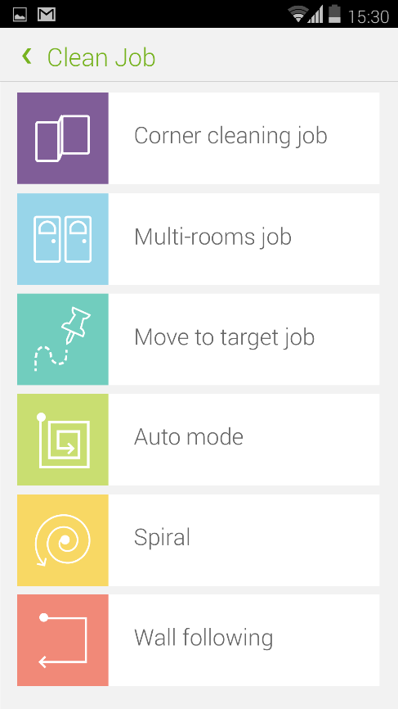
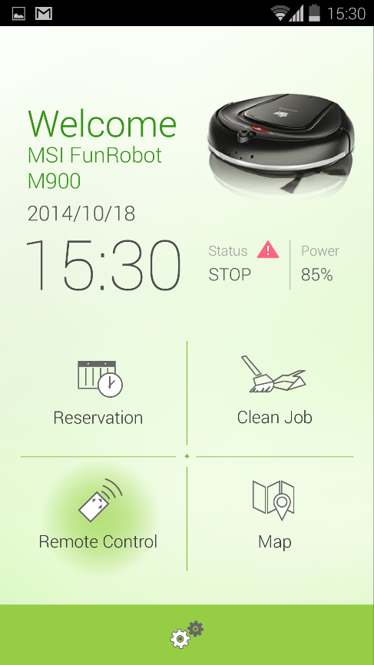
功能分類 | 大功能項 | 小功能項 | player 所需資源 | UI所需功能 | 備註 | 行程預約 | JOB | 狀態顯示
 | 行程預約
 |  | 小時預約 | 行程讀寫 | 時間設定 | 不用記錄時間，ROBOT 記錄
 |  | 每日預約 | 行程讀寫 | 時間設定 | 不用記錄時間，ROBOT 記錄

 | JOB
 |  | 各種JOB指令傳輸 | AI_test 範例 (allen) | 繪製區塊功能
 |  | 傳輸地圖 (詳見MAP大項) | map_array 範例 | 繪製虛擬牆功能
 |  | 傳輸虛擬牆 | map_array 範例

 | 狀態顯示
 |  | 電量
 |  | ROBOT 日期
 |  | ROBOT 狀態
 |  | 錯誤歷史紀錄
 |  | 版本資訊
 |  | ROBOT 名稱

 | WIFI 搜尋 |  | (直接向RC詢問)
 |  | 修改SSID |  | 辨析ROBOT AP
 |  | 修改ROBOT 名稱
 |  | 列出所有可以控制ROBOT |  |  |  | 狀態顯示 | WIFI 搜尋 | WIFI 搜尋
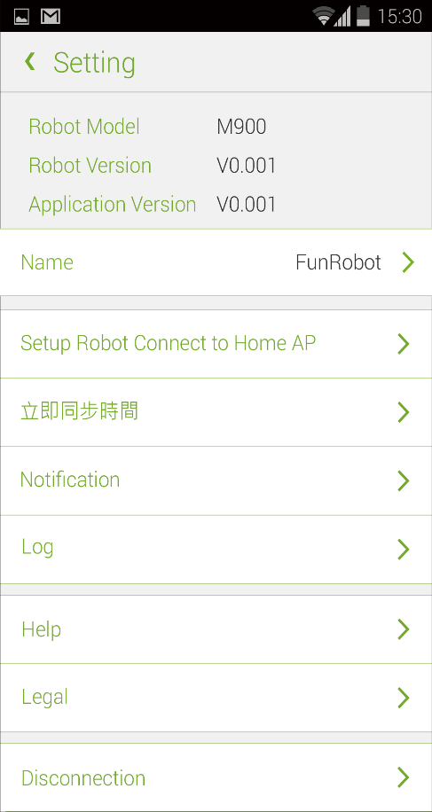
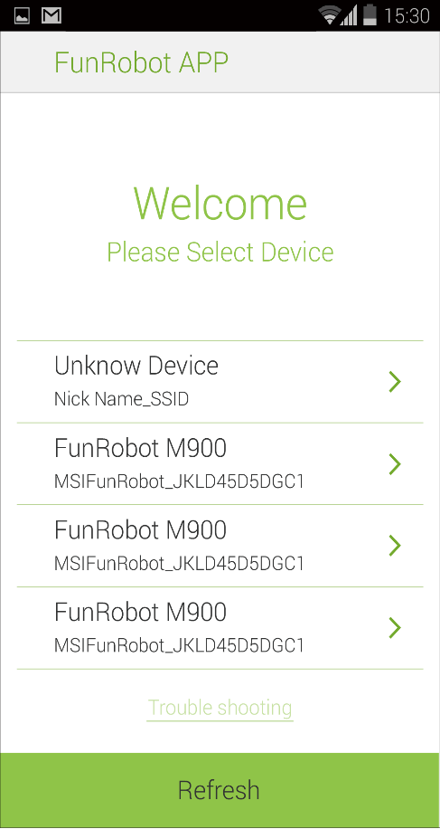
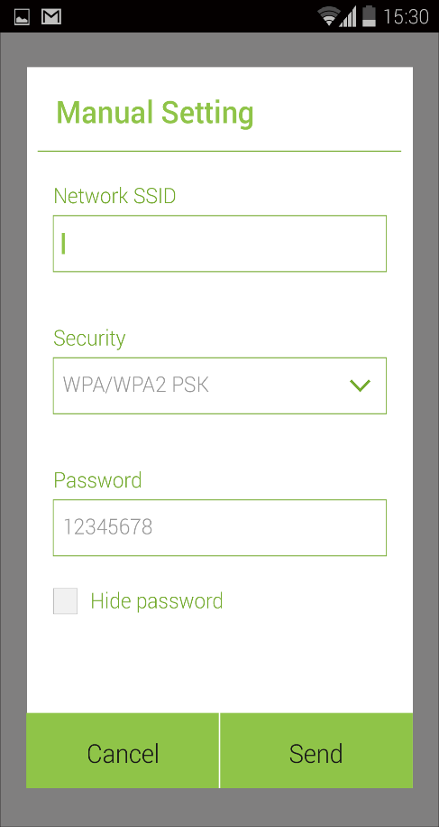
 |  | 自動搜尋所有ROBOT
 |  | AP 模式切換 |  |  | 換成使用家裡AP ROBOT 改為cliect mode

 | 遠端控制
 |  | 方向鍵控制 | AI_test 範例 (allen)
 |  | 語音控制(不做)
 |  | 四個功能鍵 | AI_test 範例 (allen)

 | MAP(擴充功能) |  |  | 解析度變更 | UI 額外功能補充
 |  | 觀看MAP |  | 視窗動態調整
 |  | 觀看歷史軌跡 |  | player 編譯 自動化
 | 此項目功能開發將會 列為優先權最低 | 載入地圖給ROBOT (有待日後發展)
 |  | 地圖加入別名(標示重要物品 )
 |  | 地圖轉向功能

 |  |  |  |  |  | 遠端控制 | 繪製區塊 牆

